关系图
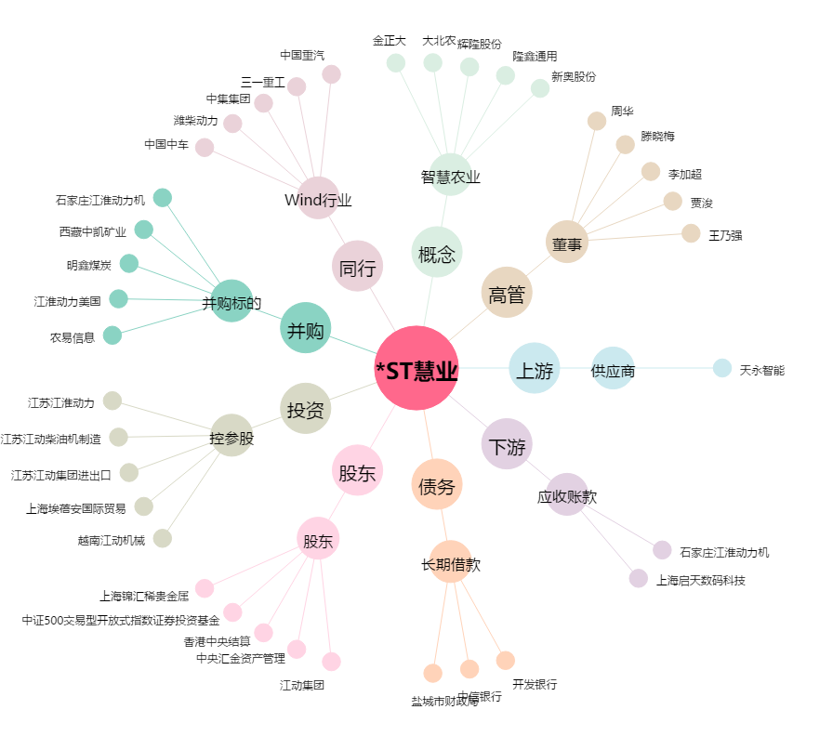
*ST慧业[000816.SZ] - 关系概览图

